Sheet1
LISTADO DE PLAZAS INDAJO JULIO 2026

NUMERO DE EMPLEADO | NOMBRE DEL EMPLEADO | NOMBRAMIENTO | AREA | CATEGORIA

55 | ADRIAN RUIZ RICO | DIRECCION GENERAL | DIRECCION GENERAL | CONFIANZA
56 | BRANDON NOE FLORES SIORDIA | DIRECCION OPERATIVA | DIRECCION GENERAL | CONFIANZA
57 | MONICA DELGADO ENRIQUEZ | COORDINACION ADMINISTRATIVA | DIRECCION GENERAL | CONFIANZA
43 | CARLOS ERNESTO DELGADO UREÑA | COORDINACION FORMATIVA | DIRECCION GENERAL | CONFIANZA
52 | MANUEL VALENZUELA CEBALLOS | COORDINACION COMUNITARIA | DIRECCION GENERAL | CONFIANZA
41 | ANDREA MONTSERRAT GONZALEZ RIVERA | TITULAR DE TRANSPARENCIA | COORDINACION ADMINISTRATIVA | CONFIANZA
51 | ARTURO JAVIER GARCIA ESQUIVEL | ABOGADO | COORDINACION ADMINISTRATIVA | CONFIANZA
59 | KENIA ALEJANDRA MENDOZA OCAMPO | AUXILIAR ADMINISTRATIVO | COORDINACION ADMINISTRATIVA | CONFIANZA
53 | MARITZA GUADALUPE LOPEZ MENDOZA | AUXILIAR ESPECIALIZADO | COORDINACION FORMATIVA | CONFIANZA
54 | ADRIANA YARELI SILVESTRE GOMEZ | AUXILIAR ESPECIALIZADO | COORDINACION COMUNITARIA | CONFIANZA
58 | JUAN ALEJANDRO ARRIETA GARIBAY | ANALISTA | COORDINACION COMUNITARIA | CONFIANZA
59 | MARIA FERNANDA CANALES FLORES | AUXILIAR ADMINISTRATIVO | COORDINACION ADMINISTRATIVA | CONFIANZA

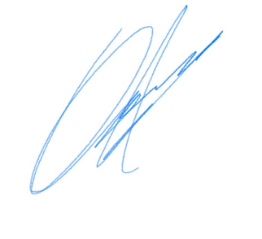 
ATENTAMENTE
Tlajomulco de Zuñiga, Jalisco, 3 de agosto 2026.

LIC. ADRIAN RUIZ RICO
DIRECTOR GENERAL DEL INSTITUTO DE ALTERNATIVAS PARA LOS JOVENES DEL MUNICIPIO DE TLAJOMULCO DE ZÚÑIGA, JALISCO.

